Лист1

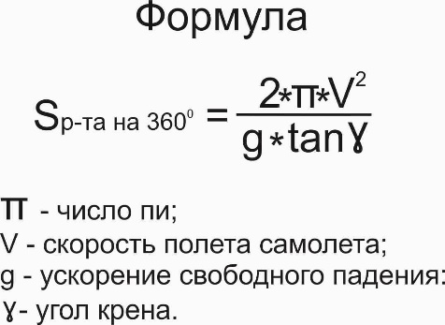
РАСЧЕТ ДЛИНЫ РАЗВОРОТА
Длина разворота самолета – это расстояние по окружности, которое пролетает самолет с определенной скоростью и креном, разворачиваясь при этом, на заданный угол разворота.

 |  | сайт: aviauslugi.com

Скорость, км/ч | Крен, град
750 | 45
После ввода нажмите ENTER

S р-та на 360⁰, м = | 27,780
S р-та на 180⁰, м = | 13,890
S р-та на 90⁰, м = | 6,945
О разработчике

